상품제안서
송월타올 솔리드 스트라이프44 (220g) 2P | 상품코드: S30802

 |  |  |  |  |  |  | 02-713-8555 | www.synergygift.co.kr
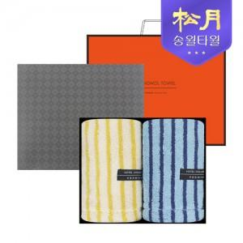

【상세/제작정보】

【인쇄/포장옵션】 | 실크, 자수 / 포장지포장

【공급단가】 | 수량 | 30~ | 100~ | 300~ | 500~ | 1,000~
*VAT별도 | 단가 | 19,900원 | 19,590원 | 19,130원 | 18,370원 | 17,600원

【상품 URL】 | https://www.synergygift.co.kr:443/src/goods_detail.php?gdno=30802

